Прайс
 | Общество с ограниченной ответственностью
 | БАЗА ФУРНИТУРЫ
 | 620057 г. Екатеринбург, ул. Совхозная 20, офис 207
 | т: (343) 216-80-51,216-80-52, (53), сот 89226124099
 | E-mail: bptkmebsnab4@mail.ru
Оптовая продажа оконной и дверной фурнитуры 20 января 2025
 | Наименование | свыше 50,0 т.р. | до 50,0 т.р. | до 5,0 т.р. | кол-во в упаковке*любое
 | Петля накладная ПН5-40, б\п б\ш | 10.62р. | 11.03р. | 11.36р. | 500*
 | Петля накладная ПН5-40, цинк б\ш | 12.05р. | 12.52р. | 12.89р. | 500*
 | Петля накладная ПН5-40, б\ш полимер белая, золото, антик медь, антик бронза | 16.00р. | 16.62р. | 17.12р. | *
 | Петля накладная ПН5-60, б\п б\ш | 17.10р. | 17.76р. | 18.30р. | 200*
 | Петля накладная ПН5-60, цинк б\ш | 19.85р. | 20.62р. | 21.24р. | 200*
 | Петля накладная ПН5-60, цинк 1,2 мм | 16.79р. | 17.44р. | 17.97р. | 150*
 | Петля накладная ПН5-60, б\ш полимер белая, антик медь, антик бронза | 25.40р. | 26.39р. | 27.18р. | *
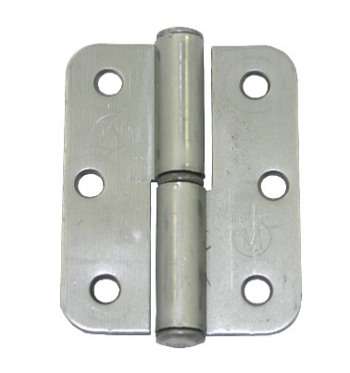 | Петля накладная ПН1-70, б\п б\ш | 26.60р. | 27.63р. | 28.46р. | 120*
 | Петля накладная ПН1-70, цинк б\ш Кунгур | 30.10р. | 31.27р. | 32.21р. | 120*
 | Петля накладная ПН1-70, б\ш полимер белая, золото, антик медь, антик бронза | 36.40р. | 37.81р. | 38.95р. | 120*
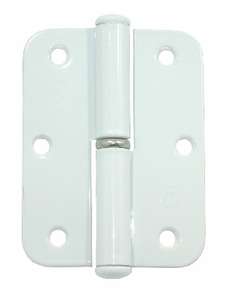 | Петля накладная ПН1-85, б\п б\ш | 34.10р. | 35.42р. | 36.49р. | 100*
 | Петля накладная ПН1-85, цинк б\ш | 39.20р. | 40.72р. | 41.94р. | 100*
 | Петля накладная ПН1-85, б\ш полимер белая, золото, антик медь, антик бронза | 46.70р. | 48.51р. | 49.97р. | 60*
 | Петля накладная ПН1-110, б\п б\ш Кунгур | 43.80р. | 45.50р. | 46.87р. | 50*
 | Петля накладная ПН1-110, цинк б\ш | 51.30р. | 53.29р. | 54.89р. | 50*
 | Петля накладная ПН1-110, б\ш полимер белая, золото, антик медь, антик бронза, антик серебро | 62.20р. | 64.62р. | 66.55р. | 40*
 | Петля накладная ПН1-130, б\п б\ш Кунгур | 50.00р. | 51.94р. | 53.50р. | 40*
 | Петля накладная ПН1-130, цинк б\ш | 58.60р. | 60.88р. | 62.70р. | 40*
 | Петля накладная ПН1-130 б\ш,полимер белая, золото, антик медь, антик бронза, антик серебро | 70.80р. | 73.55р. | 75.76р. | 30*
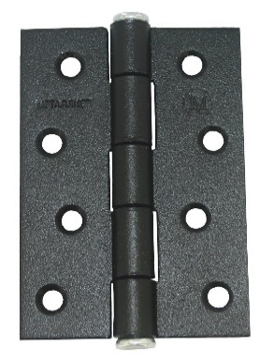 | Петля дверная ПН5-100 цинк | 71.30р. | 74.07р. | 76.29р. | 50*
 | Петля дверная ПН5-100 полимер белая | 83.20р. | 86.43р. | 89.02р. | 50*
 | Петля накладная ПНУ-65 Кунгур цинк | 42.40р. | 44.05р. | 45.37р. | 100*
 | Петля накладная ПНУ-65 Кунгур полимер белая | 47.40р. | 49.24р. | 50.72р. | 100*
 | ПЕТЛИ НАКЛАДНЫЕ разных брендов и ПЕТЛИ без врезки
 | Петля дверная 3 SOLLER 75Х65Х2,5 латунь, хром, белая | 73.90р. | 76.12р. | 77.60р. | *
 | Петля дверная 100х75х2,5 АС медь блистер | 54.00р. | 55.62р. | 56.70р. | остаток 16
 | Петля дверная 100х75х2,5 4ВВ матовое золото | 57.00р. | 58.71р. | 59.85р. | остаток 10
 | Петля дверная 100Х70Х2,0 2ВВ бронза, хром, медь, черная SOLLER | 100.00р. | 103.00р. | 107.00р. | *
 | Петля дверная 100Х70Х2,0 2ВВ латунь | 70.00р. | 72.10р. | 74.90р. | *
 | Петля дверная SOLLER 120Х80Х2,5 латунь,хром | 115.40р. | 118.86р. | 123.48р. | *
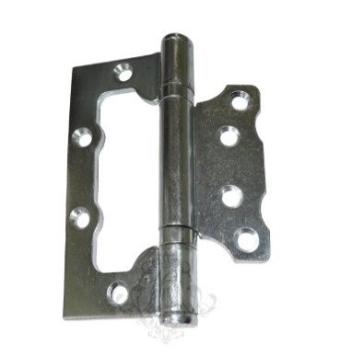 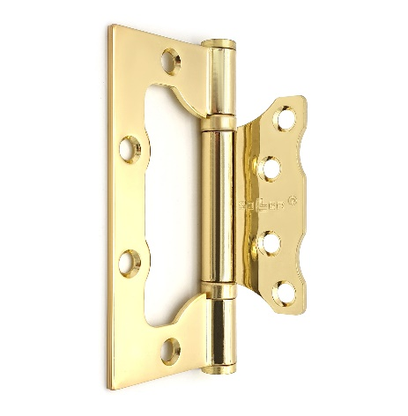 | Петля без врезки ПНУ-85 цинк | 39.50р. | 40.69р. | 42.27р. | 100*
 | Петля без врезки ПНУ-85 полимер | 46.50р. | 47.90р. | 49.76р. | 100*
 | Петля без врезки ПНУ-76 цинк | 24.50р. | 25.24р. | 26.22р. | 200*
 | Петля без врезки ПНУ-76 полимер | 32.10р. | 33.06р. | 34.35р. | 150*
 | Петля без врезки Кунгур цинк ПНУ-100 (2,0мм) только под заказ | 51.70р. | 53.25р. | 55.32р. | 50
 | Петля без врезки Кунгур цинк ПНУ-100 (2,5мм) | 64.30р. | 65.55р. | 67.52р. | 50*
 | Петля без врезки Кунгур ПНУ-100 полимер белая | 75.20р. | 76.66р. | 78.96р. | 20*
 | Петля без врезки Кунгур ПНУ-125 полимер белая | 77.60р. | 79.11р. | 81.48р. | 20 под заказ
 | Петля без врезки Соллер 100х75х2,0 золото, хром, медь, бронза, никель, черный | 90.90р. | 92.67р. | 95.45р. | *
 | ПЕТЛИ ВВЕРТНЫЕ
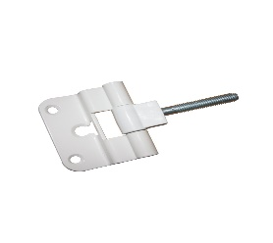 | Петля ввертная FT -65, полимер | 86.90р. | 90.27р. | 92.98р. | 50 под заказ
 | Петля ввертная ПВВ-1, цинк (дер и мет) мелкая и крупная резьба | 27.40р. | 28.46р. | 29.32р. | 150*
 | Петля ввертная ПВВ-1, полимер белая, антик медь под заказ | 35.00р. | 36.36р. | 37.45р. | 65
 | Петля ввертная ПВВ-2 ,цинк (дер и мет) мелкая и крупная резьба | 29.70р. | 30.85р. | 31.78р. | 150*
 | Петля ввертная ПВВ-2 ,полимер белая,антик медь под заказ | 38.10р. | 39.58р. | 40.77р. | 120
 | Наименование | свыше 50,0 т.р. | до 50,0 т.р. | до 5,0 т.р. | кол-во в упаковке
 | Петля ввертная ПВВ-3 17-13-G золото | 44.40р. | 46.12р. | 47.51р. | остаток 4
 | Петля ввертная ПВО-4 резьба 1,25 мелкая цинк | 36.00р. | 37.40р. | 38.52р. | 100 под заказ
 | ПЕТЛИ-СТРЕЛЫ
РАСПРОДАЖА ПО СТАРЫМ ЦЕНАМ
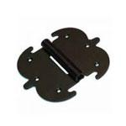 | Петля фигурная Тонар 130х140 черная полимер | 174.00р. | 179.22р. | 186.18р. | остаток 16
 | Петля-стрела Тонар ПС2х200 б/п | 124.00р. | 120.39р. | 132.68р. | остаток 6 шт
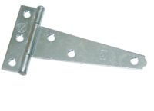 | Петля-стрела ПС-100 б/п под заказ | 35.00р. | 33.98р. | 37.45р. | 60
 | Петля-стрела ПС-100 цинк под заказ | 44.00р. | 42.72р. | 47.08р. | 60
 | Петля-стрела ПС-150 б/п под заказ | 45.00р. | 43.69р. | 48.15р. | 60
 | Петля полосная в ассортименте от ПП300х30х3 до ПП1200х40х5 только под заказ упаковка покрытие: полимер , цинк, без/покрытия | 109,00р до 438,00 |  |  | от 25 до 4 шт уп
 | Петля-стрела ПС-130 б/п | 50.30р. | 51.81р. | 54.32р. | 60*
 | Петля-стрела ПС-130 цинк | 59.00р. | 60.77р. | 63.72р. | 60*
 | Петля-стрела ПС-130 полимер антик бронза, медь, серебро | 66.40р. | 68.39р. | 71.71р. | 40*
 | Петля-стрела ПС-160 б/п | 53.70р. | 55.31р. | 58.00р. | 60*
 | Петля-стрела ПС-160 цинк | 62.70р. | 64.58р. | 67.72р. | 60*
 | Петля-стрела ПС-160 полимер антик бронза, медь, серебро | 70.00р. | 72.10р. | 75.60р. | 20*
 | Петля-стрела ПС-200 б/п | 70.00р. | 72.10р. | 74.90р. | 50*
 | Петля-стрела ПС-200 цинк | 80.30р. | 82.71р. | 85.92р. | 50*
 | Петля-стрела ПС-200 полимер ****** | 87.50р. | 90.13р. | 93.63р. | 50*
 | Петля-стрела ПС-210 б/п Кунгур с вытяжкой 1,5MM | 50.00р. | 51.94р. | 53.50р. | 30*
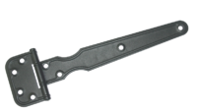 | Петля-стрела ПС-210 б/п Кунгур | 57.90р. | 59.64р. | 61.95р. | 60*
 | Петля-стрела ПС-210 цинк | 68.40р. | 71.06р. | 73.19р. | 60*
 | Петля-стрела ПС-210 полимер в ассорт | 76.30р. | 79.26р. | 81.64р. | 40*
 | Петля-стрела ПС-250 б/п Кунгур с вытяжкой 1,5MM | 57.50р. | 59.73р. | 61.53р. | 40*
 | Петля-стрела ПС-250 б/п | 67.70р. | 70.33р. | 72.44р. | 40*
 | Петля-стрела ПС-250 цинк | 79.21р. | 82.29р. | 84.75р. | 40*
 | Петля-стрела ПС-250 цинк с вытяжкой 1,5мм | 68.90р. | 71.58р. | 73.72р. | 40*
 | Петля-стрела ПС-250 полимер антик медь с вытяжкой | 76.30р. | 79.26р. | 81.64р. | *
 | Петля-стрела ПС-250 полимер в ассортименте | 86.40р. | 89.76р. | 92.45р. | *
 | Петля-стрела ПС-290 б/п Кунгур 2,00 мм с вытяжкой | 100.00р. | 103.88р. | 107.00р. | 30*
 | Петля-стрела ПС-290 б/п Кунгур 3,00 мм | 137.80р. | 143.15р. | 147.45р. | 30*
 | Петля-стрела ПС-290 цинк с вытяжкой Кунгур | 118.80р. | 123.41р. | 127.12р. | 30*
 | Петля-стрела ПС-290 цинк Нытва | 121.00р. | 125.70р. | 129.47р. | 20*
 | Петля-стрела ПС-290 полимер в ассорт. Антик медь, антик бронза с вытяжкой 2,00 | 121.30р. | 126.01р. | 129.79р. | 25*
 | Петля-стрела ПС-370 б/п Кунгур 3,5 мм | 217.60р. | 226.05р. | 232.83р. | 10*
 | Петля-стрела ПС-370 цинк Нытва | 214.50р. | 222.83р. | 229.52р. | 20*
 | Петля-стрела ПС-370 полимер в ассорт антик медь, | 255.00р. | 264.90р. | 272.85р. | 10*
 | Петля-стрела ПС-420 б/п Кунгур | 238.80р. | 248.07р. | 255.52р. | 10*
 | Петля-стрела ПС-420 цинк Нытва | 257.50р. | 267.50р. | 275.53р. | 20*
 | Петля-стрела ПС-420 полимер антик бронза | 280.00р. | 290.87р. | 299.60р. | 10*
 | Петля-стрела ПС-500 б/п | 260.00р. | 270.10р. | 278.20р. | 10*
 | Петля-стрела ПС-500 полимер в ассорт.* | 307.00р. | 318.92р. | 328.49р. | 10
 | Петля-стрела ПС-550 б/п | 303.00р. | 314.77р. | 324.21р. | 10*
 | Петля-стрела ПС-600 б/п | 312.50р. | 324.64р. | 334.38р. | 10*
 | Петля-стрела ПС-600 полимер* | 351.25р. | 364.89р. | 375.84р. | 10
 | Петля-стрела ПС-670 б/п | 345.00р. | 358.40р. | 369.15р. | 10
 | Наименование | свыше 50,0 т.р. | до 50,0 т.р. | до 5,0 т.р. | кол-во в упаковке
 | Петля-стрела ПС-370 б/п 3мм рисунок Греческий ЦЕПЬ Модерн | 192.50р. | 199.98р. | 205.98р. | под заказ кратно упаковке 10
ГРЕЧЕСКИЙ
 | Петля-стрела ПС-370 полимер( бронза, медь,серебро) 3мм рисунок Греческий ЦЕПЬ Модерн | 230.00р. | 238.93р. | 246.10р. | 10
ЦЕПЬ
 | Петля-стрела ПС-420 б/п 3мм рисунок Греческий ЦЕПЬ Модерн | 215.00р. | 223.35р. | 230.05р. | 10
 | Петля-стрела ПС-420 полимер( бронза, медь,серебро) 3мм рисунок Греческий ЦЕПЬ Модерн | 253.00р. | 262.83р. | 270.71р. | 10
 | Петля-стрела ПС-500 б/п 3мм рисунок Греческий ЦЕПЬ Модерн | 230.00р. | 238.93р. | 246.10р. | 10
МОДЕРН
 | Петля-стрела ПС-420 полимер( бронза, медь,серебро) 3мм рисунок Греческий ЦЕПЬ Модерн | 271.50р. | 282.04р. | 290.51р. | 10
 | РУЧКИ- ЗАВЕРТКИ ВРЕЗНЫЕ
 | Замок завертки врезной ЗР2,цинк с планкой | 39.68р. | 41.22р. | 42.46р. | 100*
 | Замок завертки врезной ЗР-3,цинк с планкой | 30.45р. | 31.63р. | 32.58р. | 100*
 | Замок завертки врезной ЗР-4,б/п, б/в, цинк Кунгур | 30.70р. | 31.89р. | 32.85р. | 100*
 | Планка запорная завертки врезной, цинк | 5.50р. | 5.71р. | 5.89р. | 500*
 | Планка ЕВРО завертки врезной, цинк | 6.90р. | 7.17р. | 7.38р. | 100*
 | Ручка завертки врезная Р1 цинк | 31.90р. | 33.14р. | 34.13р. | 100*
 | Ручка завертки врезная Р1 полимер белая | 34.80р. | 36.15р. | 37.24р. | 50*
 | Ручка завертки.врезн. Р2, никель | 10.00р. | 10.39р. | 10.70р. | остаток 709
 | Ручка завертки.врезн.,ЗР2-1, литая полимер золото | 72.82р. | 75.65р. | 77.92р. | остаток 8 шт
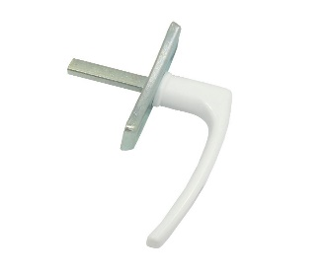 | Ручка завертки врезная Р2 литая полимер белая пласт | 64.80р. | 67.32р. | 69.34р. | 50*
 | Ручка 2-х сторон.для теплиц пласт.серый/цинк | 118.70р. | 123.31р. | 127.01р. | 50
 | Фурнитура для пластиковых окон
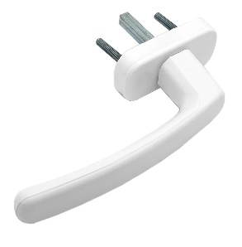 | Ручка пласт. для пластиковых окон, белая | 69.64р. | 71.73р. | 74.51р. | *
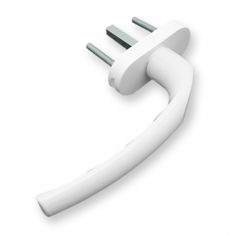 | Ручка оконная Комфорт 35 мм белая | 109.20р. | 112.48р. | 116.84р. | *
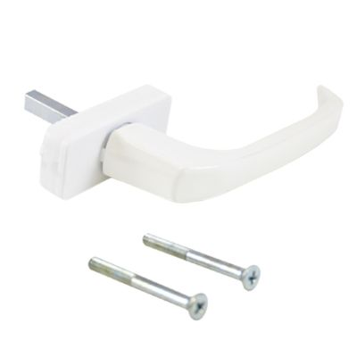 | Ручка оконная алюминивая "ИРИС" аналог Хермо 35 мм белая | 66.70р. | 68.70р. | 71.37р. | *
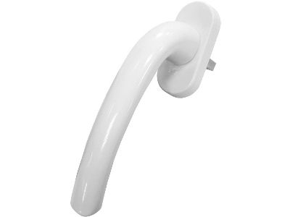 | Ручка оконная алюминивая "ЛУНА" аналог Хопа 35 мм белая | 68.00р. | 70.04р. | 72.76р. | *
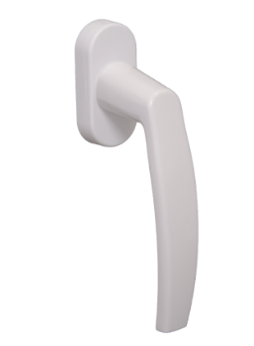 | Ручка оконная GLORY пластик , штифт 35 мм белая | 86.20р. | 88.79р. | 92.23р. | *
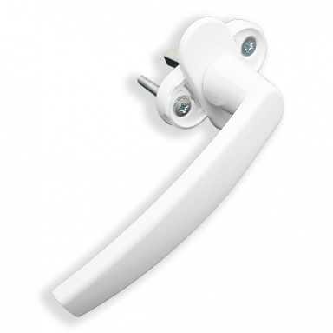 | Ручка для пластиковых окон "Плутон" (Виктория) белая 8-ми позиционная | 149.00р. | 153.47р. | 159.43р. | *
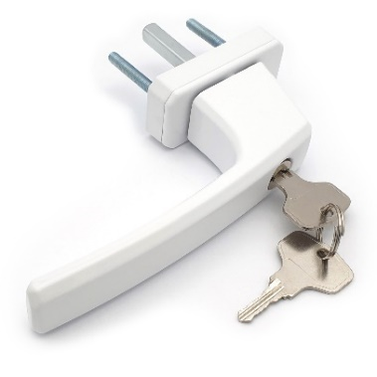 | Ручка оконная с ключом, белая квадратная (SWH37) | 388.00р. | 399.64р. | 415.16р. | *
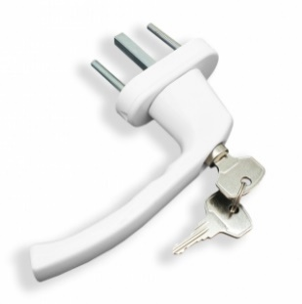 | Ручка оконная с ключом, белая SWH37 круглая | 375.00р. | 386.25р. | 401.25р. | *
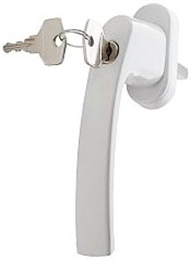 | Ручка оконная с ключом, штифт - 35, белая VICTORY закругленная | 372.00р. | 383.16р. | 398.04р. | *
 | Наименование | свыше 50,0 т.р. | до 50,0 т.р. | до 5,0 т.р. | кол-во в упаковке
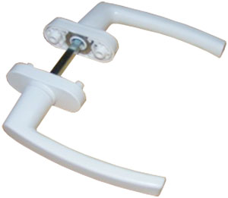 | Ручка двухсторонняя, алюм., 4-х поз, белая, (1к - 10шт), (ГУ-40) АССИМЕТРИЧНАЯ | 282.00р. | 290.46р. | 301.74р. | *
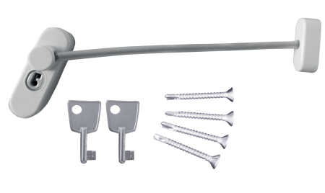 | Блокирующий замок DORF для пвх окон, с тросиком и ключом (2ключа), белый | 198.00р. | 203.94р. | 211.86р. | *
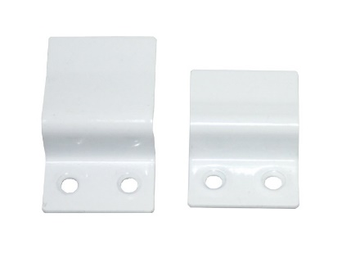 | Крепление москитной сетки (комплект4 шт) уп 50 белый, коричневый цвет под заказ кратно упаковке | 35.00р. | 36.05р. | 37.45р. | 50/*
 | Уголок москитной сетки пластик белый | 7.30р. | 7.52р. | 7.81р. | 250/*
 | Ручка москитной сетки пластик белый | 3.10р. | 3.19р. | 3.32р. | 250/*
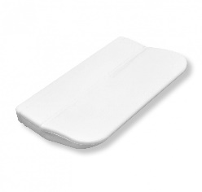 | Ручка-ракушка балконная (внешняя) пластик WSHLB0003 | 8.90р. | 9.17р. | 9.52р. | 100*
 | Ручка балконная металл белая | 22.80р. | 23.48р. | 24.40р. | 80/*
 | Ручка балконная металл белая № 2 | 20.30р. | 20.91р. | 21.72р. | 30
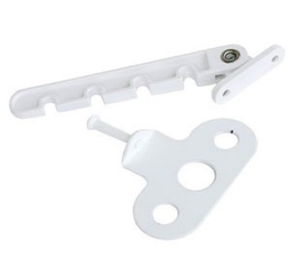 | Ограничитель открывания окна l-105мм пластик | 35.70р. | 37.09р. | 38.20р. | 50*
 | Ограничитель открывания окна 4-х позиц белый с мет.держателем | 32.10р. | 33.35р. | 34.35р. | 100*
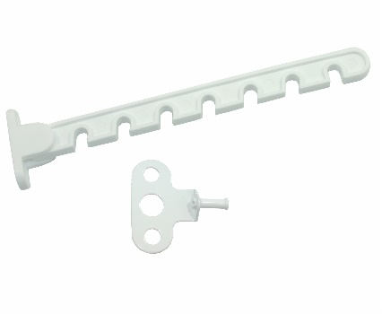 | Ограничитель открывания окна l-165мм пластик | 39.50р. | 41.03р. | 42.27р. | 50
 | Ограничитель открывания окна Кунгур металл | 31.70р. | 32.93р. | 33.92р. | 100
 | ШПИНГАЛЕТЫ и ЗАДВИЖКИ
9 см
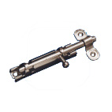 | Задвижка накладная ЗТ, цинк и жел.цинк | 30.50р. | 31.68р. | 32.64р. | 150*
 | Задвижка накладная ЗТ, полимер белая | 37.90р. | 39.37р. | 40.55р. | 100*
6 см
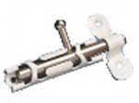 | Задвижка накладная ЗТ-1, цинк и жел.цинк | 26.30р. | 27.32р. | 28.14р. | 200*
 | Задвижка накладная ЗТ-1 полимер белая | 32.50р. | 33.76р. | 34.78р. | 150*
3 см длина
 | Задвижка накладная ЗТ-2-30 цинк | 22.00р. | 22.85р. | 23.54р. | 200*
 | Задвижка накладная ЗТ-2-30 полимер белая | 29.20р. | 30.33р. | 31.24р. | 200*
5 см
 | Задвижка накладная ЗТ-2, цинк и жел.цинк | 29.50р. | 30.65р. | 31.57р. | 200*
 | Задвижка накладная ЗТ-2, полимер белая 50мм | 36.00р. | 37.40р. | 38.52р. | 100*
9 см
 | Задвижка накладная ЗТ-3 цинк, желтый цинк | 32.80р. | 34.07р. | 35.10р. | 200*
 | Задвижка накладная ЗТ-3 полимер белая | 39.35р. | 40.88р. | 42.10р. | 150*
4СМ
 | Задвижка накладная ЗТ4 полимер белая Кунгур | 29.40р. | 30.54р. | 31.46р. | 200*
 | Задвижка накладная ЗТ4 цинк Кунгур | 22.20р. | 23.06р. | 23.75р. | 200*
5 см
 | Задвижка накладная ЗТ5 белая полимер 5 см | 33.60р. | 34.90р. | 35.95р. | 150*
 | Задвижка накладная ЗТ5 цинк | 33.60р. | 34.90р. | 35.95р. | 150*
6 см
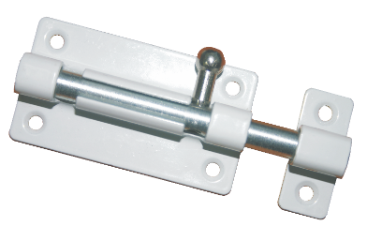 | Задвижка накладная ЗТ6 цинк 6 см | 27.40р. | 28.46р. | 29.32р. | 100*
 | Задвижка накладная ЗТ6 белая полимер | 35.50р. | 36.88р. | 37.99р. | 100*
3 см
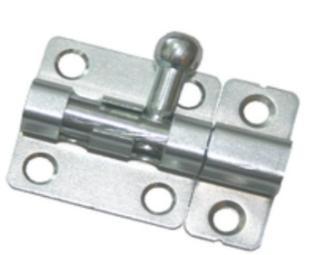 | Задвижка накладная ЗТ7 полимер 30мм | 27.80р. | 28.88р. | 29.75р. | 200*
 | Задвижка накладная ЗТ7 цинк 3см | 20.30р. | 21.09р. | 21.72р. | 200*
 | Задвижка накладная ЗТ-2-60 цинк | 48.80р. | 50.70р. | 52.22р. | 150*
 | Задвижка накладная ЗТ-2-60 полимер белый | 53.90р. | 55.99р. | 57.67р. | 100*
 | Наименование | свыше 50,0 т.р. | до 50,0 т.р. | до 5,0 т.р. | кол-во в упаковке
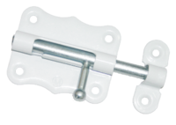
 | Задвижка накладная ЗТ-2-70 цинк | 82.50р. | 85.70р. | 88.28р. | 30*
 | Задвижка накладная ЗТ-2-70 полимер белый | 91.60р. | 95.16р. | 98.01р. | 30*
 | Задвижка накладная ЗТ-2-85 цинк | 87.50р. | 90.90р. | 93.63р. | 30*
 | Задвижка накладная ЗТ-2-85 полимер белый | 95.80р. | 99.52р. | 102.51р. | 30*
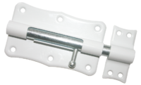 | Задвижка накладная ЗТ-2-100 цинк и жел.цинк | 96.70р. | 100.46р. | 103.47р. | 30*
 | Задвижка накладная ЗТ-2-100 белый | 107.40р. | 111.57р. | 114.92р. | 30*
 | Задвижка-шпингалет 2,5 золото, хром, белая | 76.50р. | 79.47р. | 81.86р. | 20*
 | Шпингалет 807С золото, белый, хром | 86.20р. | 89.55р. | 92.23р. | 50*
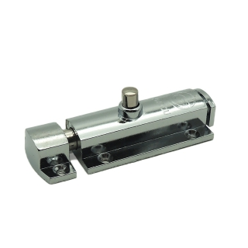 | Шпингалет 808С хром, золото, белый | 85.00р. | 88.30р. | 90.95р. | 24
 | Шпингалет врезной BLX*160 золото, хром, бронза, медь | 98.00р. | 101.81р. | 104.86р. | *
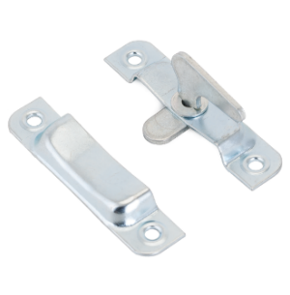 | Завертка форточная ЗФ-2, цинк | 17.00р. | 17.66р. | 18.19р. | 200
 | Завертка форточная ЗФ-2, полимер белая | 29.00р. | 30.13р. | 31.03р. | 200
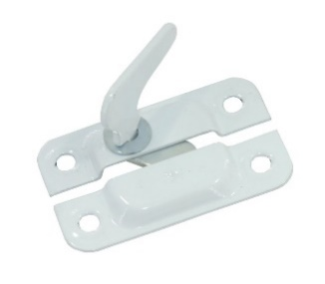 | Завертка форточная ЗФ-1, цинк и желтый цинк | 15.80р. | 16.41р. | 16.91р. | 200
 | Завертка форточная ЗФ-1,полимер белая | 27.00р. | 28.05р. | 28.89р. | 200
НОВИНКА
 | Двухсторонний крючок для дверей и шкафов h60 белый | 17.85р. | 18.39р. | 19.10р. | 150*
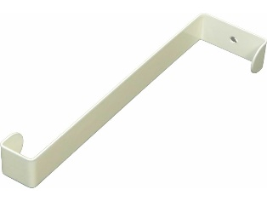 | Двухсторонний крючок для дверей и шкафов h150 белый Выдерживает нагрузку до 12 кг. на один крючок. Изготовлен из стали 1.5 мм | 25.70р. | 26.47р. | 27.50р. | 100*
 | Крючок-вешалка № 8 полимер(зеркальное серебро) | 44.40р. | 46.12р. | 47.51р. | 100
 | Крючок-вешалка № 9 полимер(зеркальное серебро, антик медь, черный, белый, антик бронза, золото, хром ) | 79.10р. | 82.17р. | 84.64р. | 50
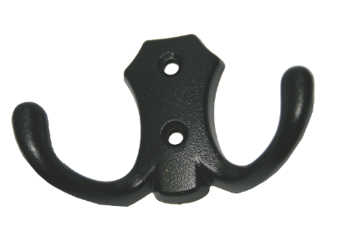 | Крючок-вешалка №16 полимер(зеркальное серебро, антик медь, черный, белый, антик бронза, золото, хром) | 52.90р. | 54.95р. | 56.60р. | 50*
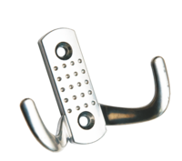 | Крючок-вешалка №10 полимер(зеркальное серебро, антик медь, черный, белый, антик бронза, золото, хром) | 41.76р. | 43.38р. | 44.68р. | 100
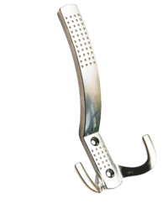 | Крючок-вешалка №11 полимер(зеркальное серебро, антик медь, черный, белый, антик бронза, золото, хром) | 89.38р. | 92.85р. | 95.64р. | 50
 | Крючок-вешалка №12 полимер(зеркальное серебро, антик медь, черный, белый, антик бронза, золото, хром) | 70.94р. | 73.69р. | 75.91р. | 100
 | Крючок-вешалка №13 полимер(зеркальное серебро, антик медь, черный, белый, антик бронза, золото, хром) | 51.74р. | 53.75р. | 55.36р. | 50
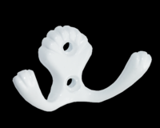 | Крючок-вешалка №23 пол. хром эффект 2-й фигурный | 40.42р. | 41.99р. | 43.25р. | 50
 | Крючок-вешалка №26 полимер(зеркальное серебро, антик медь, черный, белый, антик бронза, хром) | 69.41р. | 72.11р. | 74.27р. | 30*
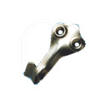 | Крючок-вешалка малый, № 2 цинк и жел.цинк | 8.06р. | 8.37р. | 8.62р. | 500
 | Крючок-вешалка малый, Полимер белый и медь | 14.30р. | 14.86р. | 15.30р. | 300
 | Крючок-вешалка средний, № 3 цинк и жел.цинк | 19.20р. | 19.95р. | 20.54р. | 100
 | Крючок-вешалка средний, Полимер белый | 25.73р. | 26.73р. | 27.53р. | 50
 | Наименование | свыше 50,0 т.р. | до 50,0 т.р. | до 5,0 т.р. | кол-во в упаковке
 | Крючок-вешалка, № 4 цинк и жел.цинк Кунгур двоиной | 22.08р. | 22.94р. | 23.63р. | 100
 | Крючок-вешалка, № 4 Полимер белый , мед.антик, ант.бронза, ант.серебро, золото | 29.57р. | 30.72р. | 31.64р. | 50
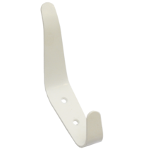 | Крючок-вешалка, № 6 цинк и жел.цинк Кунгур двоиной | 26.40р. | 27.43р. | 28.25р. | 100
 | Крючок-вешалка, № 6 полим Кунгур | 33.22р. | 34.51р. | 35.55р. | 100
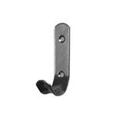 | Крючок-вешалка, № 7 цинк,жел.цинк Кунгур одинарный | 12.10р. | 12.57р. | 12.95р. | 500
 | Крючок-вешалка, № 7 полим белый, мед.антик, ант.бронза, ант.серебро, золото Нытва | 17.95р. | 18.65р. | 19.21р. | 500
 | Крючок-вешалка, № 1 цинк | 8.54р. | 8.87р. | 9.14р. | 300*
 | Крючок-вешалка, № 1 полим белый, черный , хром | 12.86р. | 13.36р. | 13.76р. | 300*
 | Крючок дверной КД, цинк и жел.цинк Л и П | 40.40р. | 41.97р. | 43.23р. | 50*
 | Крючок дверной КД-75, цинк | 17.80р. | 18.49р. | 19.05р. | 150*
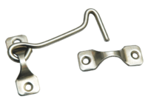 | Крючок ветровой КР-75 цинк | 20.20р. | 20.98р. | 21.61р. | 150*
 | Крючок ветровой КР-100 цинк | 23.60р. | 24.52р. | 25.25р. | 200*
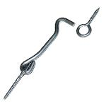 | Крючок ветровой КР-75/1 цинк | 20.20р. | 20.98р. | 21.61р. | 200
 | Крючок ветровой КР-100/1 цинк | 23.60р. | 24.52р. | 25.25р. | 200
 | Крючок ветровой КР-110 цинк | 44.50р. | 46.23р. | 47.62р. | 50*
 | Крючок прутковый 300мм хром в инд.упак. | 155.00р. | 161.02р. | 165.85р. | *
 | Крючок ветровой КР-150 цинк | 26.40р. | 27.43р. | 28.25р. | 100
 | Крючок ветровой КР-200 цинк | 29.50р. | 30.65р. | 31.57р. | 100
 | Крючок ветровой КР-250 цинк | 33.10р. | 34.39р. | 35.42р. | 100
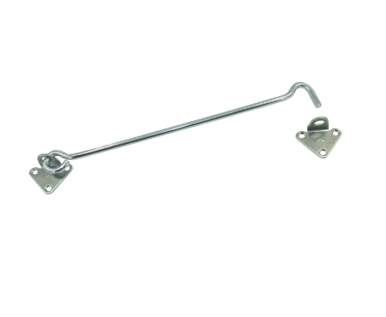 | Крючок ветровой КР-210 цинк | 52.00р. | 54.02р. | 55.64р. | 50*
 | Крючок ветровой КР-300 цинк | 62.50р. | 64.93р. | 66.88р. | 40*
 | Крючок ветровой КР-400 цинк | 70.60р. | 73.34р. | 75.54р. | 30*
 | Накладка дверная НД б/ш (L105MM) | 26.20р. | 27.22р. | 28.03р. | 100*
 | Накладка дверная НД цинк и жел.цинк б/ш (L125MM) | 29.30р. | 30.44р. | 31.35р. | 100*
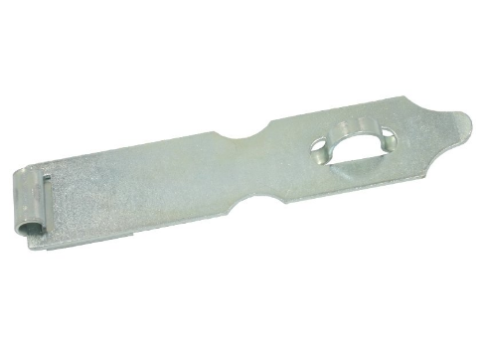 | Накладка амбарная НДА б/п (L180MM) | 51.30р. | 53.29р. | 54.89р. | 100*
 | Накладка амбарная НДА цинк и жел.цинк | 57.30р. | 59.53р. | 61.31р. | 100*
 | Накладка амбарная НДА полимер | 74.20р. | 77.08р. | 79.39р. | 100*
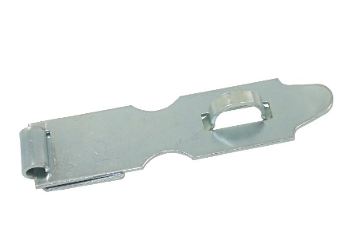 | Накладка дверная НД-1,б/п ( L125мм) | 30.60р. | 31.79р. | 32.74р. | 100*
 | Накладка дверная НД-1,цинк и жел.цинк | 34.80р. | 36.15р. | 37.24р. | 100*
 | Накладка дверная НД-1,полимер | 52.00р. | 54.02р. | 55.64р. | 40*
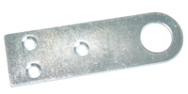 | Проушина для вис.замка 30х100 цинк | 13.40р. | 13.92р. | 14.34р. | 100*
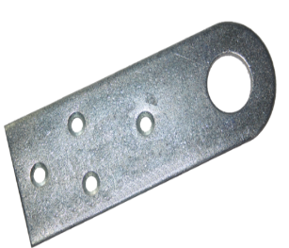 | Проушина для вис.замка 50х150х3,5 цинк | 45.80р. | 47.58р. | 49.01р. | под заказ 50
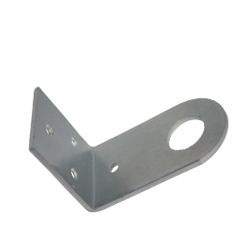 | Проушина для вис.замка гнутая 60х90х3,5 цинк | 48.70р. | 50.59р. | 52.11р. | под заказ 50
 | Проушина для вис.замка гнутая 30х75 ,цинк | 14.50р. | 15.06р. | 15.52р. | 100*
 | Проушина для вис.замка гнутая 30х40,цинк | 15.00р. | 15.58р. | 16.05р. | 100*
 | Проушина 35х45 цинк | 7.00р. | 7.27р. | 7.49р. | 300*
 | Проушина для вис.замка 40х75 цинк | 11.50р. | 11.95р. | 12.31р. | 200*
 | Наименование | свыше 50,0 т.р. | до 50,0 т.р. | до 5,0 т.р. | кол-во в упаковке
 | Проушина для вис.замка гнутая 40х75 цинк | 12.00р. | 12.47р. | 12.84р. | 200*
 | Проушина 40х90 цинк | 17.60р. | 18.28р. | 18.83р. | 150*
 | Проушина гнутая 40х90 цинк | 18.00р. | 18.70р. | 19.26р. | 100*
 | Проушина 30х70 цинк | 9.50р. | 9.87р. | 10.17р. | 200*
 | Проушина гнутая 30х70 цинк | 9.80р. | 10.18р. | 10.49р. | 200*
 | Проушина 18х50 цинк | 4.40р. | 4.57р. | 4.71р. | 400*
 | Проушина гнутая 18х50 цинк | 4.80р. | 4.99р. | 5.14р. | 500*
 | Пружина дверная 18,5 мм б\п | 77.40р. | 80.41р. | 82.82р. | 50*
 | Пружина дверная 18,5 мм цинк и жел.цинк | 95.60р. | 99.31р. | 102.29р. | 50*
 | Пружина дверная 24,0 мм б\п | 120.20р. | 124.87р. | 128.61р. | 30*
 | Пружина дверная 24,0 мм цинк | 148.80р. | 154.58р. | 159.22р. | 30*
 | Пружина дверная 30,0 мм б\п | 181.90р. | 188.96р. | 194.63р. | 20*
 | Пружина дверная 30,0 мм цинк и жел.цинк | 225.70р. | 234.47р. | 241.50р. | 20*
 | РУЧКИ ДЛЯ ПОГРЕБА
 | Ручка для погреба ( скрытая) цинк Нытва | 97.70р. | 101.49р. | 104.54р. | *
 | Ручка откидная 140х90 скрытая, цинк | 106.30р. | 110.43р. | 113.74р. | 20*
 | Ручка откидная 100х80 скрытая, цинк | 70.00р. | 72.72р. | 74.90р. | 50*
 | Ручка откидная 85х70 цинк | 45.00р. | 46.75р. | 48.15р. | 50*
 | Ручка откидная 100х80 цинк | 62.80р. | 65.24р. | 67.20р. | 40*
 | Ручка откидная Кунгур № 4 цинк новинка | 37.50р. | 38.96р. | 40.13р. | 50*
 | Ручка откидная цинк | 51.30р. | 52.84р. | 54.89р. | 50*
 | Ручка откидная № 2 цинк | 51.30р. | 52.84р. | 54.89р. | 50*
 | Ручка откидная № 3 Кунгур цинк | 52.50р. | 54.08р. | 56.18р. | 50*
 | РУЧКИ-СКОБЫ
 | Ручка-скоба РС-80 -3 цинк и жел.цинк Кунгур | 32.00р. | 33.24р. | 34.24р. | 150*
 | Ручка-скоба РС-80, полимер белая | 36.50р. | 37.92р. | 39.06р. | 80*
 | Ручка-скоба РС-100 -3 цинк и жел.цинк Кунгур | 38.10р. | 39.58р. | 40.77р. | 150*
 | Ручка-скоба РС-100-3, полимер белая Кунгур | 43.90р. | 45.60р. | 46.97р. | 60*
 | Ручка-скоба РС -75 цинк | 18.00р. | 18.70р. | 19.26р. | 100*
 | Ручка-скоба РС -75 полимер белый | 25.60р. | 26.59р. | 27.39р. | под заказ
 | Ручка-скоба РС-65 цинк | 14.90р. | 15.48р. | 15.94р. | 200*
 | Ручка-скоба РС-68 цинк | 15.10р. | 15.69р. | 16.16р. | 150*
 | Ручка-скоба РС-68 полимер белый, антик бронза, антик медь | 20.50р. | 21.30р. | 21.94р. | 100*
 | Ручка-скоба РС-40 цинк | 13.10р. | 13.61р. | 14.02р. | 150*
 | Ручка-скоба РС-50 полимер белый | 19.80р. | 20.57р. | 21.19р. | 150*
 | Наименование | свыше 50,0 т.р. | до 50,0 т.р. | до 5,0 т.р. | кол-во в упаковке
 | Ручка-скоба РС-70 цельнотянутая ,цинк и жел.цинк | 18.30р. | 19.01р. | 19.58р. | 150*
 | Ручка-скоба РС-70 ,Полимер белый | 25.90р. | 26.91р. | 27.71р. | 120*
 | Ручка-скоба РС-90 цельнотянутая ,цинк и жел.цинк | 28.80р. | 29.92р. | 30.82р. | 100*
 | Ручка-скоба РС-90 ,Полимер белый, медь | 36.10р. | 37.50р. | 38.63р. | 60*
 | Ручка-скоба РС-120 цельнотянутая ,цинк и жел.цинк | 38.30р. | 39.79р. | 40.98р. | 50*
 | Ручка-скоба РС-120 ,Полимер белый | 44.90р. | 46.64р. | 48.04р. | 50*
 | Ручка-скоба РС-80-2, полимер | 36.50р. | 37.92р. | 39.06р. | 100*
 | Ручка-скоба РС-80-2, цинк и жел.цинк | 31.10р. | 32.31р. | 33.28р. | 100*
 | Ручка-скоба РС-100-4, полим. | 50.80р. | 52.77р. | 54.36р. | 45*
 | Ручка-скоба РС-100-4, цинк | 47.50р. | 49.34р. | 50.83р. | 50*
 | Ручка-скоба ЛИТАЯ РЛ-115/1 цвета в асортименте антик бронза, антик медь, антик серебро, черная | 202.90р. | 210.78р. | 217.10р. | 10 под заказ
 | Ручка-скоба ЛИТАЯ РЛ-145/3 цвета в асортименте антик бронза, антик медь, антик серебро, черная | 210.00р. | 218.16р. | 224.70р. | 20 под заказ
 | Ручка-скоба РС 100-4 Гладкая антик алюминий, антик бронза, антик медь, белая, матовое золото (30*) К-УР | 84.00р. | 87.26р. | 89.88р. | 30*
 | Ручка-скоба РС 100 антик алюминий, антик бронза, антик медь, белая (30*) К-УР | 102.00р. | 105.06р. | 109.14р. | 30*
 | Ручка-скоба РС 100-2 антик бронза, антик медь, белая, черная (30*)К-УР | 102.00р. | 105.06р. | 109.14р. | 30*
 | Ручка-скоба РС100-1 антик алюминий, антик бронза, антик медь, белая (30*) К-УР | 102.00р. | 105.06р. | 109.14р. | 30*
 | Ручка-скоба РС 100-3 антик алюминий, антик бронза, белая, антик белое золото (30*)К-УР | 102.00р. | 105.06р. | 109.14р. | 30*
 | Ручка-скоба РС 80-2-1 антик медь, матовое золото, антик алюминий, антик бронза, белая(20*) К-УР | 56.00р. | 57.68р. | 59.92р. | 20*
 | Ручка-скоба РС 80-2-2 антик медь, матовое золото, антик алюминий, антик бронза, белая(20*) К-УР | 56.00р. | 57.68р. | 59.92р. | 20*
 | Ручка-скоба Домарт РС-350 черный | 245.00р. | 252.35р. | 262.15р. | 10*
 | Ручка декоративная Домарт 180 мм черный | 299.00р. | 307.97р. | 319.93р. | 10*
 | Ручка-скоба Домарт РС-185 черная | 332.00р. | 341.96р. | 355.24р. | 10*
 | Ручка декоративная мод.5 черная 180мм | 360.00р. | 373.98р. | 385.20р. | 10*
 | Ручка декоративная мод.5 черная 205мм | 424.00р. | 440.47р. | 453.68р. | 10*
 | Ручка декоративная мод.5 черная 280мм | 474.00р. | 492.41р. | 507.18р. | 10*
 | Ручка декоративная мод.4 черная 225мм | 452.00р. | 469.55р. | 483.64р. | 10*
 | Ручка декоративная мод.4 черная 250мм | 529.00р. | 549.54р. | 566.03р. | 10*
 | Ручка декоративная мод.4 черная 320мм | 575.00р. | 597.33р. | 615.25р. | 10*
 | Ручка декоративная мод.6 черная 200мм | 356.00р. | 369.83р. | 380.92р. | 10*
 | Ручка декоративная мод.6 черная 230мм | 424.00р. | 440.47р. | 453.68р. | 10*
 | Ручка декоративная мод.6 черная 280мм | 474.00р. | 492.41р. | 507.18р. | 10*
 | РУЧКИ-СКОБЫ БЕРЕЗА
 | Ручка-скоба РСД-100 деревянная береза светлая КИРОВ | 94.38р. | 97.21р. | 100.99р. | *
 | Ручка-скоба РСД-120 деревянная береза светлая КИРОВ | 102.30р. | 105.37р. | 109.46р. | *
 | Ручка-скоба РСД-150 деревянная береза светлая КИРОВ | 120.00р. | 123.60р. | 128.40р. | *
...
 | Общество с ограниченной ответственностью
 | Засов Гаражный ЗГ-100 полимер хром. черный в инд.упак. | 387.00р. | 402.03р. | 414.09р. | *
 | Засов Гаражный ЗГ-400 черный в инд.упак. | 510.00р. | 529.81р. | 545.70р. | *
 | Засов гаражный ЗГ-200 черный | 474.00р. | 492.41р. | 507.18р. | 10
 | Задвижка ЗД-170 черный | 410.00р. | 425.92р. | 438.70р. | 10*
 | Засов накладной ЗН-175 полимер антик бронза, антик медь | 392.00р. | 407.22р. | 419.44р. | 10*
 | Засов гаражный с проушиной мод.2 400мм черные | 1,148.00р. | 1,192.58р. | 1,228.36р. | 5*
 | Засов плоский с проушиной ЗПП-350 черный | 995.00р. | 1,033.64р. | 1,064.65р. | 10*
 | Засов плоский с проушиной ЗПП-350 черный мод.2 | 1,030.00р. | 1,070.00р. | 1,102.10р. | 10*
 | Засов Добрыня 450 мм черный | 1,414.80р. | 1,469.74р. | 1,513.84р. | *
 | Наименование | свыше 50,0 т.р. | до 50,0 т.р. | до 5,0 т.р. | кол-во в упаковке
с пружиной
 | Задвижка дверная Ньтва ЗГ-300 черный | 394.80р. | 410.13р. | 422.44р. | 8*
 | Задвижка дверная Ньтва ЗГ-300 цинк | 344.50р. | 357.88р. | 368.62р. | *
 | Задвижка дверная Ньтва ЗГ-350 цинк | 394.80р. | 410.13р. | 422.44р. | *
 | Задвижка дверная Ньтва ЗГ-350 черный | 402.00р. | 417.61р. | 430.14р. | *
 | Задвижка дверная Ньтва ЗГ-400 черный | 424.80р. | 441.30р. | 454.54р. | 10*
 | Задвижка дверная Ньтва ЗГ-500 черный | 455.00р. | 472.67р. | 486.85р. | 12*
 | Задвижка дверная Ньтва ЗГ-550 черный | 487.00р. | 505.91р. | 521.09р. | *
 | Задвижка дверная ЗД-10 250мм | 285.00р. | 296.07р. | 304.95р. | 10
 | Задвижка дверная ЗД-11 250мм | 295.00р. | 306.46р. | 315.65р. | 10
 | Задвижка дверная ЗД-12 300мм | 314.00р. | 326.19р. | 335.98р. | 10
 | Задвижка дверная ЗД-16 400мм | 334.00р. | 346.97р. | 357.38р. | 10
 | Засов СИМЕКО ЗЩ 060 под сварку | 395.00р. | 410.34р. | 422.65р. | *
...
 | Замок накладной Димитровград ЗЕНИТ ЗН2-6 белый, бронза, медь, серебро, черрный, брилиант самазахлапывающий | 0.00р. | 0.00р. | 0.00р. | *
 | Замок накладной Соболь ЗНС-3-5 (5 кл) с ответкой | 1,518.00р. | 1,547.48р. | 1,593.90р. | *
 | Замок кодовый Балашиха ЗКП-2 | 1,452.00р. | 1,480.19р. | 1,524.60р. | *
 | Замок накладной АЛЛЮР ЗН 1-2 А | 826.60р. | 842.65р. | 867.93р. | *
 | Замок накладной АЛЛЮР ЗН 1-1-2 | 1,110.00р. | 1,131.55р. | 1,165.50р. | *
 | Замок накладной АЛЛЮР ЗН 1-1 А | 836.40р. | 852.64р. | 878.22р. | *
 | Замок накладной АЛЛЮР ЗН 1-1-1 | 1,046.40р. | 1,066.72р. | 1,098.72р. | *
 | Замок накладной АЛЛЮР ЗН1-3А-1 | 806.25р. | 821.91р. | 846.56р. | *
 | Замок накладной АЛЛЮР ЗН1-3А | 810.70р. | 826.44р. | 851.24р. | *
 | Замок накладной ЗН 1-5 А | 1,313.00р. | 1,338.50р. | 1,378.65р. | *
 | Замок накладной ЗН2-А Аллюр автомат | 761.10р. | 775.88р. | 799.16р. | *
ЗН2-А
 | Замок накладной ЗН1-2-3 тамбурный | 1,237.20р. | 1,261.22р. | 1,299.06р. | *
 | Замок накладной ЗН1-2-3 + Форт Аллюр | 910.00р. | 927.67р. | 955.50р. | *
НОВИНКА АНАЛОГ ЗНЦ
 | АЛЛЮР ЗГЦ серебро замок накладной тяжелый | 1,968.00р. | 2,006.21р. | 2,066.40р. | *
 | Замок накладной АЛЛЮР CS-170 LL | 1,542.00р. | 1,571.94р. | 1,619.10р. | *
 | Замок накладной АЛЛЮР 556 ВN-R | 852.00р. | 868.54р. | 894.60р. | *
 | ЗАМКИ НАВЕСНЫЕ
 | Замок сувенирный "СЕРДЕЧКО" Аллюр б/кл АКЦИЯ | 104.40р. | 107.53р. | 109.68р. | остаток 15
 | Замок навесной АЛЛЮР ВС1Ч-350 d8мм полимер 5кл. | 229.52р. | 236.41р. | 241.13р. | 6*
 | Замок навесной 60 длин.душка | 188.00р. | 195.30р. | 201.16р. | 6*
 | Наименование | свыше 50,0 т.р. | до 50,0 т.р. | до 5,0 т.р. | кол-во в упаковке
 | Замок навесной с длинной дужкой SOLLER 364-38L (38 мм) | 104.70р. | 108.77р. | 112.03р. | 6*
 | Замок навесной с длинной дужкой SOLLER 365-50L (50 мм) | 168.40р. | 174.94р. | 180.19р. | 6*
 | Замок навесной с длинной дужкой SOLLER 365-63L (63 мм) | 245.00р. | 254.51р. | 262.15р. | 6*
 | Замок навесной с длинной дужкой SOLLER 365-75L (75 мм) | 365.00р. | 379.17р. | 390.55р. | 6*
 | Замок навесной 60 мал.душка | 181.30р. | 188.34р. | 193.99р. | 6
 | Замок навесной 50 серый | 126.70р. | 131.62р. | 135.57р. | 6
...

